상품제안서
미니 에코백 | 상품코드: S41719

 |  |  |  |  |  |  | 02-713-8555 | www.synergygift.co.kr
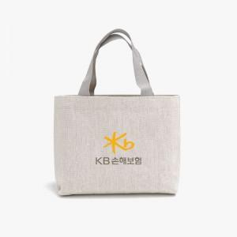

【상세/제작정보】

【인쇄/포장옵션】 | 컬러전사 / OPP(비닐)

【공급단가】 | 수량 | 100~ | 300~ | 1,000~ | 3,000~ | 10,000~
*VAT별도 | 단가 | 2,440원 | 2,220원 | 2,060원 | 1,990원 | 1,910원

【상품 URL】 | https://www.synergygift.co.kr:443/src/goods_detail.php?gdno=41719

